Sheet1
金属の弾性率 各種金属の剛性率(ずれ弾性率)
No. | 4.3-1-4
Title | 金属の弾性率 各種金属の剛性率(ずれ弾性率)
Xlabel | 温度 [K]
Ylabel | 剛性率 [GPa]
 | ニッケル | 鉄 | 銅 | チタニウム | アルミニウム
0.000000 | 93.712213 | 87.303507 | 52.116082 | 50.302297 | 29.262394
12.500000 | 93.712213 | 87.303507 | 52.116082 | 50.302297 | 29.020556
25.000000 | 93.591294 | 87.303507 | 52.116082 | 50.302297 | 29.020556
37.500000 | 93.470375 | 87.303507 | 51.995163 | 50.302297 | 29.020556
50.000000 | 93.349456 | 87.182588 | 51.995163 | 50.181378 | 29.020556
62.500000 | 93.107618 | 87.061669 | 51.874244 | 50.060459 | 28.899637
75.000000 | 92.986699 | 86.940750 | 51.753325 | 49.818622 | 28.778718
87.500000 | 92.744861 | 86.819831 | 51.511487 | 49.576784 | 28.778718
100.000000 | 92.382104 | 86.698912 | 51.390568 | 49.334946 | 28.657799
112.500000 | 92.140266 | 86.457074 | 51.148730 | 49.093108 | 28.536880
125.000000 | 91.777509 | 86.336155 | 51.027811 | 48.730351 | 28.415961
137.500000 | 91.414752 | 86.094317 | 50.785973 | 48.367594 | 28.295042
150.000000 | 91.051995 | 85.852479 | 50.544135 | 48.004837 | 28.053204
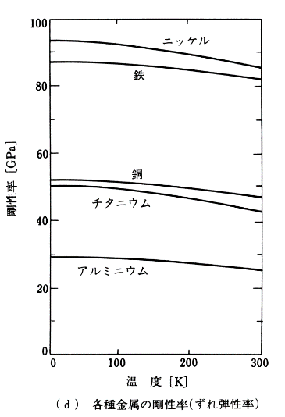
162.500000 | 90.689238 | 85.610641 | 50.302297 | 47.762999 | 27.932285
175.000000 | 90.205562 | 85.368803 | 50.060459 | 47.279323 | 27.690447
187.500000 | 89.842805 | 85.126965 | 49.818622 | 46.916566 | 27.448609
200.000000 | 89.359129 | 84.764208 | 49.576784 | 46.553809 | 27.206771
212.500000 | 88.996372 | 84.522370 | 49.214027 | 46.070133 | 26.964933
225.000000 | 88.512696 | 84.159613 | 48.851270 | 45.586457 | 26.723096
237.500000 | 88.029021 | 83.796856 | 48.609432 | 45.102781 | 26.481258
250.000000 | 87.545345 | 83.434099 | 48.246675 | 44.619105 | 26.239420
262.500000 | 87.061669 | 83.071342 | 47.883918 | 44.135429 | 25.997582
275.000000 | 86.577993 | 82.708585 | 47.642080 | 43.651753 | 25.755744
287.500000 | 85.973398 | 82.466747 | 47.279323 | 43.047158 | 25.392987
300.000000 | 85.610641 | 82.103990 | 47.037485 | 42.684401 | 25.151149

